工作表1
相機數量 vs. MPJPE
 | 1 camera |  | 2 camera |  | 3 camera |  | 4 camera |  | 5 camera |  | 6 camera |  | 7 camera |  | 8 camera
1 | 514.76 | 2 | 194.4957 | 3 | 41.8538 | 4 | 30.9409 | 5 | 27.2222 | 6 | 26.8215 | 7 | 25.0931 | 8
1 | 782.01 | 2 | 81.9440 | 3 | 43.2544 | 4 | 28.8549 | 5 | 28.7270 | 6 | 24.9722 | 7 | 25.2446
1 | 611.84 | 2 | 47.4927 | 3 | 70.4747 | 4 | 30.3748 | 5 | 27.2410 | 6 | 25.5851 | 7 | 24.2100
1 | 520.97 | 2 | 76.7795 | 3 | 41.7470 | 4 | 28.8213 | 5 | 28.1424 | 6 | 26.6366 | 7 | 25.2497
1 | 653.96 | 2 | 66.8653 | 3 | 54.5721 | 4 | 31.1560 | 5 | 27.5630 | 6 | 26.6403 | 7 | 24.5841
1 | 573.41 | 2 | 58.7619 | 3 | 46.7714 | 4 | 33.1706 | 5 | 25.4345 | 6 | 25.9450 | 7 | 25.4337
1 | 599.78 | 2 | 46.9798 | 3 | 30.9862 | 4 | 31.5377 | 5 | 26.9508 | 6 | 25.3907 | 7 | 23.3984
1 | 542.36 | 2 | 227.5722 | 3 | 29.0275 | 4 | 32.1031 | 5 | 27.4309 | 6 | 26.0888 | 7 | 26.2036
 |  | 2 | 182.6378 | 3 | 33.6116 | 4 | 33.6613 | 5 | 27.9631 | 6 | 24.9857
 |  | 2 | 300.1637 | 3 | 27.1579 | 4 | 34.5089 | 5 | 27.5871 | 6 | 26.1367
 |  | 2 | 183.0773 | 3 | 29.9961 | 4 | 34.6787 | 5 | 29.2157 | 6 | 26.3538
 |  | 2 | 181.6520 | 3 | 34.4860 | 4 | 35.2625 | 5 | 27.4585 | 6 | 27.2836
 |  | 2 | 145.2458 | 3 | 32.7227 | 4 | 31.7009 | 5 | 29.1856 | 6 | 26.2943
 |  | 2 | 99.3426 | 3 | 29.9785 | 4 | 33.0636 | 5 | 28.0690 | 6 | 26.6054
 |  | 2 | 109.4178 | 3 | 31.5573 | 4 | 34.6861 | 5 | 28.8999 | 6 | 26.9609
 |  | 2 | 92.7550 | 3 | 38.3802 | 4 | 26.9753 | 5 | 28.9294 | 6 | 24.3427
 |  | 2 | 97.7435 | 3 | 33.2107 | 4 | 28.2925 | 5 | 28.2794 | 6 | 24.5231
 |  | 2 | 81.3640 | 3 | 33.4297 | 4 | 25.4715 | 5 | 29.9585 | 6 | 23.4599
 |  | 2 | 87.4750 | 3 | 32.4098 | 4 | 26.7584 | 5 | 29.0917 | 6 | 24.1122
 |  | 2 | 66.8800 | 3 | 33.4044 | 4 | 27.7651 | 5 | 29.1141 | 6 | 23.8219
 |  | 2 | 67.4949 | 3 | 32.2636 | 4 | 24.5789 | 5 | 26.5308 | 6 | 24.5035
 |  | 2 | 52.3318 | 3 | 52.0193 | 4 | 25.8578 | 5 | 24.2506 | 6 | 28.3596
 |  | 2 | 126.3387 | 3 | 76.4435 | 4 | 26.3845 | 5 | 24.7973 | 6 | 27.7637
 |  | 2 | 95.1469 | 3 | 52.6657 | 4 | 26.9445 | 5 | 25.4456 | 6 | 26.3288
 |  | 2 | 64.6374 | 3 | 65.5297 | 4 | 26.1466 | 5 | 25.5140 | 6 | 28.3135
 |  | 2 | 100.7632 | 3 | 44.5936 | 4 | 29.9311 | 5 | 24.5152 | 6 | 26.9275
 |  | 2 | 63.7904 | 3 | 76.6047 | 4 | 26.6848 | 5 | 24.7163 | 6 | 27.6373
 |  | 2 | 77.1948 | 3 | 42.4841 | 4 | 27.9429 | 5 | 25.2622 | 6 | 25.1506
 |  |  |  | 3 | 54.8719 | 4 | 26.8121 | 5 | 23.9568
 |  |  |  | 3 | 45.2496 | 4 | 27.5472 | 5 | 25.0847
 |  |  |  | 3 | 74.8608 | 4 | 27.1979 | 5 | 25.6222
 |  |  |  | 3 | 82.8158 | 4 | 27.5824 | 5 | 26.3839
 |  |  |  | 3 | 62.4336 | 4 | 29.1892 | 5 | 25.2386
 |  |  |  | 3 | 58.7578 | 4 | 27.4552 | 5 | 25.3628
 |  |  |  | 3 | 39.2619 | 4 | 27.8378 | 5 | 26.0199
 |  |  |  | 3 | 62.7102 | 4 | 34.0972 | 5 | 31.3515
 |  |  |  | 3 | 35.9928 | 4 | 36.5508 | 5 | 28.8724
 |  |  |  | 3 | 42.7418 | 4 | 36.7314 | 5 | 28.4882
 |  |  |  | 3 | 35.2381 | 4 | 33.7047 | 5 | 32.1120
 |  |  |  | 3 | 33.5695 | 4 | 35.6585 | 5 | 30.4884
 |  |  |  | 3 | 42.9933 | 4 | 36.3698 | 5 | 29.8341
 |  |  |  | 3 | 35.1894 | 4 | 30.8585 | 5 | 29.8954
 |  |  |  | 3 | 29.6995 | 4 | 36.8662 | 5 | 28.7786
 |  |  |  | 3 | 40.0411 | 4 | 32.6160 | 5 | 27.9967
 |  |  |  | 3 | 35.8360 | 4 | 34.8430 | 5 | 30.1241
 |  |  |  | 3 | 34.9221 | 4 | 35.6440 | 5 | 30.4360
 |  |  |  | 3 | 40.0658 | 4 | 37.1359 | 5 | 30.1827
 |  |  |  | 3 | 37.2030 | 4 | 33.4067 | 5 | 29.4012
 |  |  |  | 3 | 32.7289 | 4 | 35.8266 | 5 | 30.1792
 |  |  |  | 3 | 35.6906 | 4 | 33.2654 | 5 | 30.1283
...
6 camera |  | MPJPE | 7 camera |  | MPJPE | 8 camera |  | MPJPE
6 | 123456 | 26.8215 | 7 | 1234567 | 25.0931 | 8 | 12345678
6 | 123457 | 24.9722 | 7 | 1234568 | 25.2446 |  |  |  |  | 12345 | 27.2222 | 12346 | 28.7270 | 12347 | 27.2410 | 12348 | 28.1424 | 12356 | 27.5630
6 | 123458 | 25.5851 | 7 | 1234578 | 24.2100 |  |  |  |  | 12357 | 25.4345 | 12358 | 26.9508 | 12367 | 27.4309 | 12368 | 27.9631 | 12378 | 27.5871
6 | 123467 | 26.6366 | 7 | 1234678 | 25.2497 |  |  |  |  | 12456 | 29.2157 | 12457 | 27.4585 | 12458 | 29.1856 | 12467 | 28.0690 | 12468 | 28.8999
6 | 123468 | 26.6403 | 7 | 1235678 | 24.5841 |  |  |  |  | 12478 | 28.9294 | 12567 | 28.2794 | 12568 | 29.9585 | 12578 | 29.0917 | 12678 | 29.1141
6 | 123478 | 25.9450 | 7 | 1245678 | 25.4337 |  |  |  |  | 13456 | 26.5308 | 13457 | 24.2506 | 13458 | 24.7973 | 13467 | 25.4456 | 13468 | 25.5140
6 | 123567 | 25.3907 | 7 | 1345678 | 23.3984 |  |  |  |  | 13478 | 24.5152 | 13567 | 24.7163 | 13568 | 25.2622 | 13578 | 23.9568 | 13678 | 25.0847
6 | 123568 | 26.0888 | 7 | 2345678 | 26.2036 |  |  |  |  | 14567 | 25.6222 | 14568 | 26.3839 | 14578 | 25.2386 | 14678 | 25.3628 | 15678 | 26.0199
6 | 123578 | 24.9857 |  |  |  |  |  |  |  | 23456 | 31.3515 | 23457 | 28.8724 | 23458 | 28.4882 | 23467 | 32.1120 | 23468 | 30.4884
6 | 123678 | 26.1367 |  |  |  |  |  |  |  | 23478 | 29.8341 | 23567 | 29.8954 | 23568 | 28.7786 | 23578 | 27.9967 | 23678 | 30.1241
6 | 124567 | 26.3538 |  |  |  |  |  |  |  | 24567 | 30.4360 | 24568 | 30.1827 | 24578 | 29.4012 | 24678 | 30.1792 | 25678
6 | 124568 | 27.2836 |  |  |  |  |  |  |  | 34567 |  | 34568 |  | 34578 |  | 34678 |  | 35678
6 | 124578 | 26.2943 |  |  |  |  |  |  |  | 45678
6 | 124678 | 26.6054
6 | 125678 | 26.9609
6 | 134567 | 24.3427
6 | 134568 | 24.5231
6 | 134578 | 23.4599
6 | 134678 | 24.1122
6 | 135678 | 23.8219
6 | 145678 | 24.5035
6 | 234567 | 28.3596
6 | 234568 | 27.7637
6 | 234578 | 26.3288
6 | 234678 | 28.3135
6 | 235678 | 26.9275
6 | 245678 | 27.6373
6 | 345678 | 25.1506
...
6 camera |  | MPJPE | 7 camera |  | MPJPE | 8 camera |  | MPJPE
 |  |  |  |  |  |  |  |  | 1268.7797779 | 1662.6366837 | -2412.5823948 | 1414.2857718 | 1624.9857722 | -2417.6428575
 |  |  |  |  |  |  |  |  | 1350.8192041 | 1871.3766754 | -2285.694489 | 1350.706757 | 1919.6643589 | -2226.5968274
 |  |  |  |  |  |  |  |  | 1348.166805 | 1987.5187728 | -2352.9399987 | 1350.8192041 | 1871.3766754 | -2285.694489
...
6 camera |  | MPJPE | 7 camera |  | MPJPE | 8 camera |  | MPJPE
 |  |  |  |  |  |  |  |  |  |  | 150.38348874
 |  |  |  |  |  |  |  |  |  |  | 76.31675191
 |  |  |  |  |  |  |  |  |  |  | 134.2310716
 |  |  |  |  |  |  |  |  |  |  |  |  |  |  |  |  |  |  |  |  | 一台相機 | 二台相機 | 三台相機 | 四台相機 | 五台相機 | 六台相機 | 七台相機
 |  |  |  |  |  |  |  |  |  |  |  |  |  |  |  |  |  |  |  | 平均 | 599.89 | 109.87 | 42.90 | 31.01 | 27.66 | 26.00 | 24.93
 |  |  |  |  |  |  |  |  |  |  |  |  |  |  |  |  |  |  |  | 標準差 | 87.60 | 61.79 | 13.84 | 3.69 | 2.00 | 1.33 | 0.85
...

工作表2
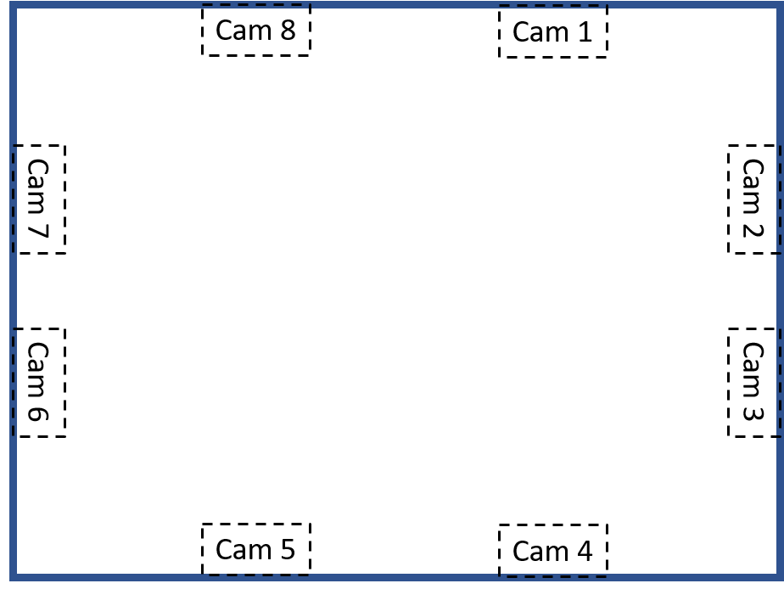
 | 3 camera |  |  | MPJPE
53.130102354 | 1 | 3 | 7 | 27.1579 | 1 | 2 | 50.906141114
126.86989765 | 1 | 3 | 5 | 29.0275 | 2 | 3 | 25.057615418
180 | 3 | 5 | 8 | 29.6995 | 3 | 4 | 50.906141114
104.03624347 | 1 | 4 | 7 | 29.9785 | 4 | 5 | 53.130102354
2
75.963756532 | 1 | 3 | 8 | 29.9961 | 5 | 6 | 50.906141114
126.86989765 | 1 | 3 | 4 | 30.9862 | 6 | 7 | 25.057615418
129.09385889 | 1 | 4 | 8 | 31.5573 | 7 | 8 | 50.906141114
104.03624347 | 1 | 7 | 8 | 32.2636 | 8 | 1 | 53.130102354
154.94238458 | 1 | 6 | 7 | 32.4098
180 | 1 | 4 | 6 | 32.7227
3
46.979784959 | 53.130102354
47.492697939 | 126.86989765
52.331758326 | 180
58.761941278 | 104.03624347
63.7903531 | 75.963756532
64.637416795 | 126.86989765
66.865292617 | 129.09385889
66.879952989 | 104.03624347
67.494946239 | 154.94238458
76.779514181 | 180
77.194797887 | 50.906141114
81.364029422 | 129.09385889
81.943958901 | 75.963756532
87.474988153 | 53.130102354
92.754950028 | 154.94238458
95.146945165 | 75.963756532
97.743463698 | 180
99.342611089 | 50.906141114
100.7632461 | 25.057615418
109.41779708 | 104.03624347
126.33869607 | 50.906141114
145.24580456 | 104.03624347
181.65204178 | 154.94238458
182.63780726 | 75.963756532
183.07725446 | 180
194.49574632 | 50.906141114
227.57220989 | 25.057615418
300.16372092 | 129.09385889
50.906141114 | 4 | 5 | 8 | 32.7289
129.09385889 | 1 | 5 | 7 | 33.2107
75.963756532 | 1 | 6 | 8 | 33.4044
53.130102354 | 1 | 5 | 8 | 33.4297
154.94238458 | 3 | 4 | 8 | 33.5695
75.963756532 | 1 | 3 | 6 | 33.6116
180 | 4 | 6 | 8 | 33.8860
50.906141114 | 1 | 4 | 5 | 34.4860
25.057615418 | 6 | 7 | 8 | 34.8273
104.03624347 | 5 | 6 | 8 | 34.8289
50.906141114 | 3 | 7 | 8 | 34.9221
104.03624347 | 3 | 5 | 7 | 35.1894
154.94238458 | 3 | 4 | 7 | 35.2381
75.963756532 | 4 | 7 | 8 | 35.3151
180 | 4 | 6 | 7 | 35.6906
50.906141114 | 3 | 6 | 8 | 35.8360
25.057615418 | 3 | 4 | 5 | 35.9928
129.09385889 | 4 | 5 | 7 | 37.2030
 | 3 | 578 |  | 37.5083
 | 3 | 156 |  | 38.3802
 | 3 | 268 |  | 39.2619
 | 3 | 367 |  | 40.0411
 | 3 | 456 |  | 40.0658
 | 3 | 567 |  | 41.5287
 | 3 | 126 |  | 41.7470
...

三台相機
...
 | 1 | 2 | 3 | 4 | 5 | 6 | 7 | 8 | MPJPE | 交互相機 | MPJPE ave | 差 | 交互相機 | MPJPE ave
456 |  |  |  | v | v | v |  |  | 40.0658
457 |  |  |  | v | v |  | v |  | 37.2030
458 |  |  |  | v | v |  |  | v | 32.7289
467 |  |  |  | v |  | v | v |  | 35.6906
468 |  |  |  | v |  | v |  | v | 33.8860
478 |  |  |  | v |  |  | v | v | 35.3151
567 |  |  |  |  | v | v | v |  | 41.5287
568 |  |  |  |  | v | v |  | v | 34.8289
578 |  |  |  |  | v |  | v | v | 37.5083
678 |  |  |  |  |  | v | v | v | 34.8273
相機1
2 | 49.778914911 | 1
3 | 32.105511976
4 | 33.830844881
5 | 39.834823085
6 | 35.379278966
7 | 34.932101534
8 | 34.570411207
相機2
1 | 49.778914911 | 1
3 | 55.517617057
4 | 52.413984187
5 | 73.938858294
6 | 51.629537357
7 | 63.209567945
8 | 50.170053726

相機3
1 | 32.105511976 | 1
2 | 55.517617057
4 | 38.424617009
5 | 41.557679917
6 | 41.314916662
7 | 39.67971005
8 | 34.769480905
相機4
1 | 33.830844881 | 1
2 | 52.413984187
3 | 38.424617009
5 | 42.84687008
6 | 37.931824386
7 | 38.049521455
8 | 35.384377014

相機5
1 | 39.834823085 | 1
2 | 73.938858294
3 | 41.557679917
4 | 42.84687008
6 | 45.442961583
7 | 44.575976742
8 | 38.438162823
相機6
1 | 35.379278966 | 1
2 | 51.629537357
3 | 41.314916662
4 | 37.931824386
5 | 45.442961583
7 | 40.54255031
8 | 35.340754589

相機7
1 | 34.932101534 | 1
2 | 63.209567945
3 | 39.67971005
4 | 38.049521455
5 | 44.575976742
6 | 40.54255031
8 | 39.591121236
相機8
1 | 34.570411207 | 1
2 | 50.170053726
3 | 34.769480905
4 | 35.384377014
5 | 38.438162823
6 | 35.340754589
7 | 39.591121236

